MasBank
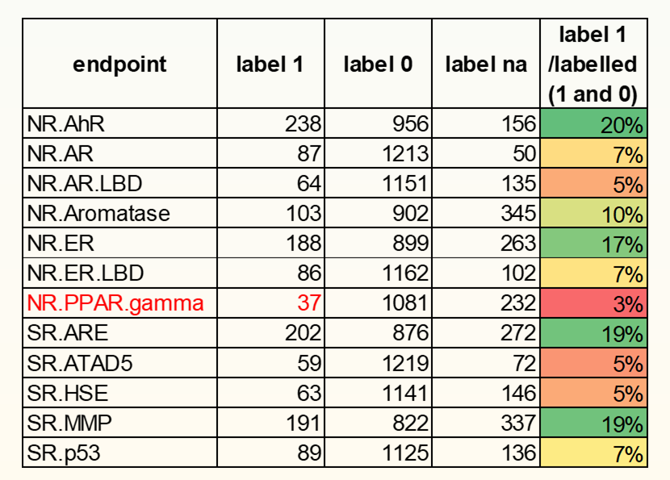
Endpoint | Active | Inactive | NA | Active/Inactive, % | NA/Total, %
NR.AhR | 238 | 956 | 156 | 24.9 | 11.6
NR.AR | 87 | 1213 | 50 | 7.2 | 3.7
NR.AR.LBD | 64 | 1151 | 135 | 5.6 | 10.0
NR.Aromatase | 103 | 902 | 345 | 11.4 | 25.6
NR.ER | 188 | 899 | 263 | 20.9 | 19.5
NR.ER.LBD | 86 | 1162 | 102 | 7.4 | 7.6
NR.PPAR.gamma | 37 | 1081 | 232 | 3.4 | 17.2
SR.ARE | 202 | 876 | 272 | 23.1 | 20.1
SR.ATAD5 | 59 | 1219 | 72 | 4.8 | 5.3
SR.HSE | 63 | 1141 | 146 | 5.5 | 10.8
SR.MMP | 191 | 822 | 337 | 23.2 | 25.0
SR.p53 | 89 | 1125 | 136 | 7.9 | 10.1
Average: |  |  |  | 12.1 | 13.9

